Офисные
www.istoksveta.kz г.Петропавловск,ул.Потанина 61 Тел.:8(7152)39-75-90
Офисные светильники
Название светильника | Фото светильника | Характеристики | Произво-дитель светильников | Аналог | Цена

ЛУЧ 4х8 LED | 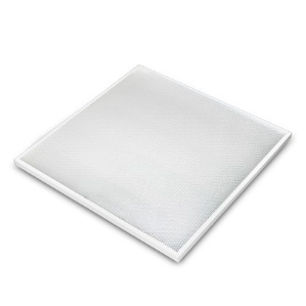 | Гарантия: 3 года Напряжение: 180-300 Вт, 50-60 Гц Мощность: 36 Вт Световой поток: 4250 Лм Степень защиты: IP20 Цветовая температура: 4000,5700 К Белый,холодный белый Температура эксплуатации: -10 до +40 Коэффициент пульсации не более 1 % Габариты: 595х595х40 Вес: 3,5 кг | Россия | ЛВО 4х18 | 12 600 тг.
ЛУЧ 3х8 LED |  | Гарантия: 3 года Напряжение: 180-300 Вт, 50-60 Гц Мощность: 28 Вт Световой поток: 3200 Лм Степень защиты: IP20 Цветовая температура: 4000,5700 К Белый,холодный белый Температура эксплуатации: -10 до +40 Коэффициент пульсации не более 1 % Габариты: 595х595х40 Вес: 2.4 кг | Россия | ЛВО 4х18 | 11 800 тг.
ЛУЧ 4х8 LED LEDLINE (длина 1,2м) |  | Гарантия: 3 года Напряжение: 180-300 Вт, 50-60 Гц Мощность: 36 Вт Световой поток: 4250 Лм Степень защиты: IP20 Цветовая температура: 4000,5700 К Белый,холодный белый Температура эксплуатации: -10 до +40 Коэффициент пульсации не более 1 % Габариты: 1000х120х45 Вес: 1,5 кг | Россия | ЛВО 2х36 | 11 300 тг.

ЖКХ
www.istoksveta.kz г.Петропавловск,ул.Потанина 61 Тел.:8(7152)39-75-90
ЖКХ
Название светильника | Фото светильника | Характеристики | Производи-тель светильников | Аналог | Цена

Светильник Луч220-С-103 | 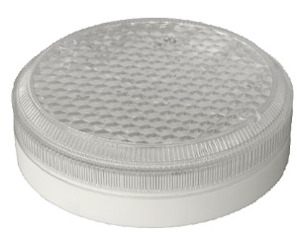 | Гарантия: 3 года Напряжение: 190-250 В, 50-60 Гц Мощность: 10 Вт Световой поток:1300 Лм Степень защиты: IP54 Цветовая температура: 4100К Температура эксплуатации: -40 до +55 Коэффициент пульсации не более 10 % Габариты: 150х35/180х50 Вес: 350 гр. | Россия | ЛН 60Вт | 7500 тг.
Светильник Луч-220С-83 |  | Гарантия: 3 года Напряжение: 190-250 В, 50-60 Гц Мощность: 8 Вт Световой поток:1050 Лм Степень защиты: IP54 Цветовая температура: 4100К Температура эксплуатации: -40 до +55 Коэффициент пульсации не более 10 % Габариты: 150х35/180х50 Вес: 350 гр. | Россия | ЛН 60Вт | 6300тг.
Светильник Луч-220С-63 |  | Гарантия: 3 года Напряжение: 190-250 В, 50-60 Гц Мощность: 6 Вт Световой поток:850 Лм Степень защиты: IP54 Цветовая температура: 4100К Температура эксплуатации: -40 до +55 Коэффициент пульсации не более 10 % Габариты: 150х35/180х50 Вес: 350 гр. | Россия | ЛН 60Вт | 5200 тг.

